Noviembre
DIRECCIÓN DE ALUMBRADO PÚBLICO
INFORME MENSUAL

MES |  | DEL | AL | AÑO | RECIBIDOS
01 AL 30 de noviembre 2022 |  |  |  |  | 637

 | ACCIONES REALIZADAS

ACCIONES |  |  |  |  | TOTAL GRAL | ACCIONES | TOTAL GRAL
Cambio de Luminaria |  |  |  |  | 101 | Luminaria Reparada | 869
Cambio de Poste |  |  |  |  | 0 | Reinstalacion de luminaria | 0
Circuito Reparado |  |  |  |  | 157 | Reparacion de Reflector | 0
Circuito Restablecido |  |  |  |  | 0 | Retiro de la Base del Poste | 0
Excavacion de Cepas e Instalacion de Anclas |  |  |  |  | 0 | Retiro de Poste (Concreto) | 0
Instalacion de Adornos Patrios |  |  |  |  | 0 | Retiro de Poste (Metalico) | 0
Instalacion de Luminarias |  |  |  |  | 0 | Retiro de Reflector o Luminaria | 0
Instalacion de Poste |  |  |  |  | 0 | Se encontro Funcionando Normal | 0
Instalacion de Reflector (Provicional) |  |  |  |  | 0 | Se Recogio Luminaria Caida | 0
Instalacion de Reflectores |  |  |  |  | 0 | Servicio | 258
 |  |  |  |  |  | Otros (tendido de linea) | 0
 |  |  |  |  |  | Total Servicios | 1,155
Los servicios realizados consisten en el apoyo a diversas dependencias y atención de reportes
ORIGEN DE REPORTES |  |  |  |  |  | COLONIAS DE MAYOR INCIDENCIA
VIA TELEFONICA |  |  |  |  | 532 | CENTRO TLAQUEPAQUE
OFICIO |  |  |  |  | 48 | EL VERGEL
PLATAFORMA CIUDADANA |  |  |  |  | 60 | TOLUQUILLA
CORRECTIVO INTERNO |  |  |  |  | 104 | EL ORGANO
OTRO (SUPERVICION AREA TECNICA) |  |  |  |  |  | SAN PEDRITO

SENDERO SEGURO
ESCUELAS INTERVENIDAS |  |  |  | 24
LUMINARIAS REPARADAS |  |  |  | 136
INSTALACIÓN DE LUMINARIAS |  |  |  | 0
CIRCUITO REPARADO |  |  |  | 4

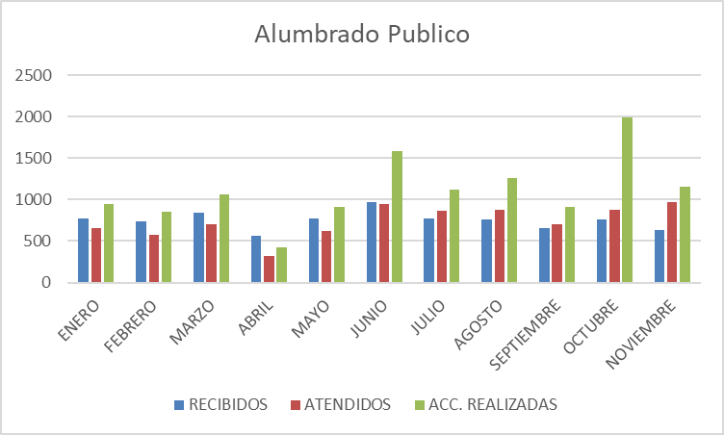

Reunión en Secretaria tema Mercado Juárez Entrega de Obra Colonia Francisco I. Madero Recorrido en la Colonia el tapatío con la Presidenta Entrega de Obra en la primaria Severo Díaz Supervisión jardín de Niños Juan José Dios Peza Atención Ciudadana en San Sebastianito Operativo en Colonia Paseos del Pardo Apoyo con tomas de corriente para evento de día de muertos
Asistencia a apertura de ludoteca en la Segunda sección del Tapatío Entrega de obra en la Glorieta de los columpios calle Delicias Limpieza en calle 8 de julio y Periférico en Paseos del Prado Inspección en calle Lauro Badillo en la Colonia La Ladrillera Entrega de Obra e el CETYTEJ de Santa Anita Reunión con la jefa de gabinete y Oficial Mayor Reunión con el Secretario tema Electrificación Colonia Sentimientos de la nación.
Reunión en Secretaria General tema planta de luz en presidencia Reunión en Comude Tlaquepaque, logística de eventos Entrega de Obra en la Academia Municipal Inauguración de la Semana de la salud colegio de médicos Recorrido en San Martin de las Flores Reunión en ITESO Entrega de obra de rehabilitación de jardín y banquetas en Lomas de Tlaquepaque Entrega de obra en la colonia Guadalupe Ejidal Recorrido en la colonia San Pedrito en el predio conocido Albergue los Reyes Entrega de obra en la colonia Parques de la Victoria, escuela primaria Federal José María Velasco
Entrega de obra en la colonia Lomas de Tlaquepaque Inspección en centro educativo Lomas e Tlaquepaque Recorrido intervención operativa en Parques del Palmar Apoyo con tomas de corriente para Comude Carrera Naranja

Hoja1
REPORTES | ENERO | FEBRERO | MARZO | ABRIL | MAYO | JUNIO | JULIO | AGOSTO | SEPTIEMBRE | OCTUBRE | NOVIEMBRE
RECIBIDOS | 769 | 732 | 844 | 558 | 776 | 967 | 772 | 757 | 651 | 758 | 637
ATENDIDOS | 661 | 579 | 704 | 322 | 627 | 949 | 868 | 873 | 708 | 871 | 974
ACC. REALIZADAS | 943 | 858 | 1,064 | 429 | 910 | 1,586 | 1,121 | 1,262 | 912 | 1,985 | 1,155

Alumbrado Publico

